상품제안서
레빗 TX02 3.0 USB메모리 16GB ~ 256GB | 상품코드: F23732

 |  |  |  |  |  |  | 02-412-0044 | www.easy1.co.kr
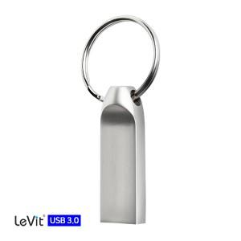

【상세/제작정보】 | 256G의 경우 문의 요망

【인쇄/포장옵션】 | 레이저 / 포장지포장

【공급단가】 | 수량 | 100~ | 300~ | 500~ | 1,000~ | 3,000~
*VAT별도 | 16G | 5,790원 | 5,700원 | 5,560원 | 5,340원 | 5,120원
 | 32G | 6,500원 | 6,400원 | 6,250원 | 6,000원 | 5,750원
 | 64G | 7,560원 | 7,440원 | 7,270원 | 6,980원 | 6,690원
 | 128G | 15,480원 | 15,240원 | 14,880원 | 14,290원 | 13,690원

【상품 URL】 | https://dev.easy1.co.kr:443/src/goods_detail.php?gdno=23732

